Командный ИТОГ
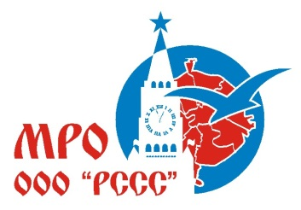

Московское региональное отделение "Российский Студенческий Спортивный Союз"
Cоревнования по легкой атлетике в программе XXXIII Московских Студенческих Спортивных Игр
Москва, легкоатлетический манеж МГСУ, 13-14 марта 2021года
Место | Высшее учебное заведение | Количество зачетных видов | Сумма очков
1 | НИУ МЭИ | 42 | 544
2 | МГУ имени М.В. Ломоносова | 39 | 531
3 | РГУФКСМиТ | 21 | 456
4 | МГТУ им. Н.Э.Баумана | 30 | 398
5 | МГСУ | 42 | 317
6 | РГУНиГ имени И.М. Губкина | 23 | 290
7 | МПГУ | 11 | 240
8 | РГАУ-МСХА | 36 | 205
9 | МАИ | 27 | 202
10 | МИТУ МИСиС | 9 | 180
10 | РУТ | 23 | 180
12 | РХТУ имени Д.И.Менделеева | 29 | 158
13 | МФТИ | 21 | 146
14 | МГИМО | 5 | 88
15 | МИИГАиК | 11 | 86
16 | РЭУ им. Г. В. Плеханова | 6 | 86
17 | МИФИ | 19 | 70
18 | МГПУ | 9 | 58
19 | РГСУ | 5 | 56
20 | Финансовый университет | 11 | 48
21 | МИЭТ | 10 | 45
22 | НИУ ВШЭ | 4 | 38
23 | МГИФКСиТ имени Ю.А. Сенкевича | 4 | 37
24 | МГРИ им.Серго Орджоникидзе | 10 | 24
25 | РНИМУ им.Н.И. Пирогова | 8 | 18
26 | ГУУ | 7 | 9
27 | РАНХиГС | 10 | 9
28 | ГУЗ | 6 | 0

